指数POOL
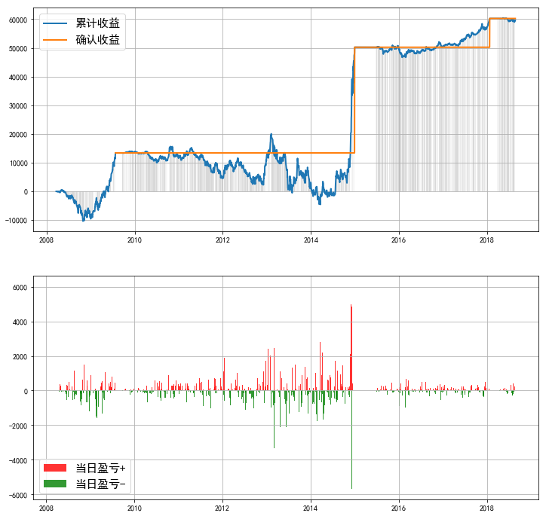
 |  |  |  |  |  |  |  | 基于最高收益率的参数的图像
标的 | 累计投入本金 | 当前持仓总市值 | 平均投入资金 | 总收益率（单利） | Timing | 止盈 | 截至 | 000016.SH | 000905.SH | 000009.SH | 000991.SH
000016.SH | ¥162,000.00 | ¥220,919.85 | ￥33762.49 | 174.73% | 0 | 40% | 2018-08-24
000905.SH | ¥148,000.00 | ¥176,592.01 | ￥24423.12 | 116.67% |  |  | 2018-08-24
000009.SH | ¥143,000.00 | ¥174,083.76 | ￥24420.37 | 126.77% |  |  | 2018-08-24
000991.SH | ¥111,000.00 | ¥140,592.38 | ￥19948.88 | 148.61% |  |  | 2018-08-24
 | ¥481,000.00 | ¥604,196.73 | ￥71869.84 | 171.73% | -0.3 |  | 2018-08-24
000935.SH | ¥114,000.00 | ¥132,419.72 | ￥25615.53 | 71.31% | 0 |  | 2018-08-24
 | ¥114,000.00 | ¥168,884.48 | ￥31291.23 | 174.91% |  | 100% | 2018-08-24
000036.SH | ¥91,000.00 | ¥124,718.44 | ￥19645.88 | 171.43% |  | 40% | 2018-08-24 | 000935.SH | 000036.SH | POOL
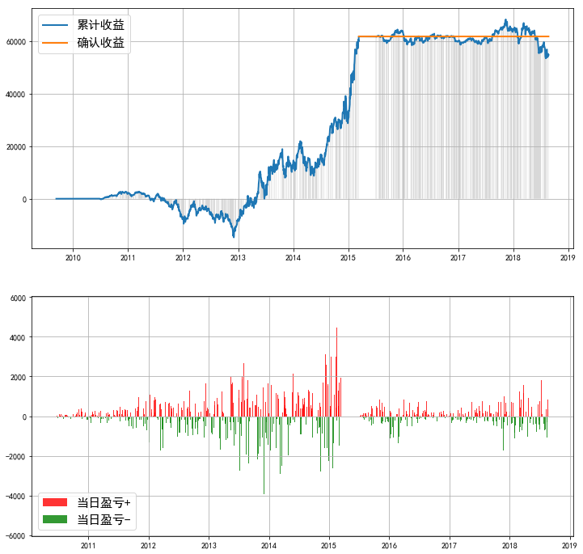
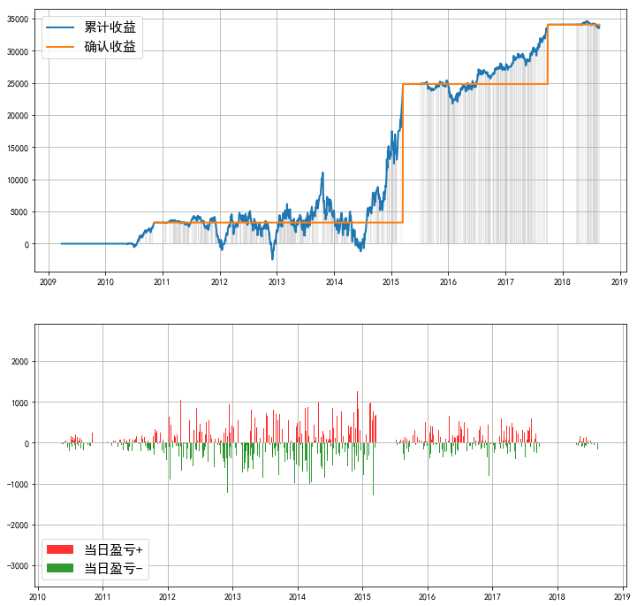
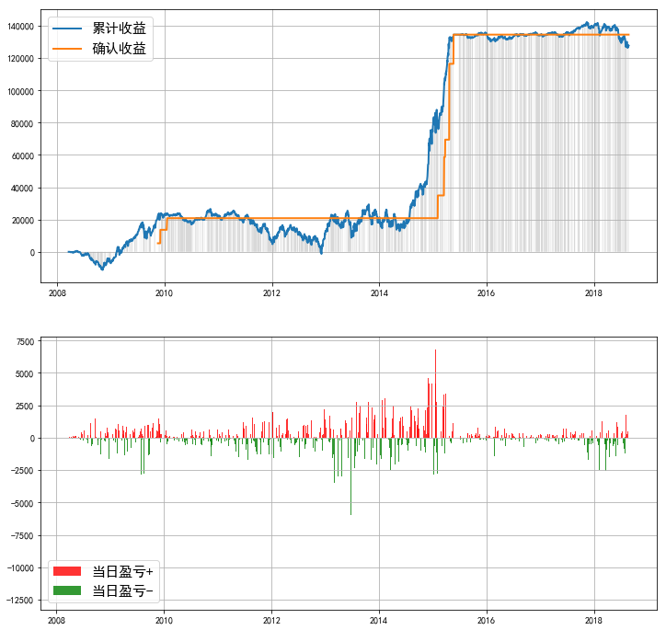
“POOL” | ¥240,000.00 | ¥302,274.36 | ￥45789.77 | 135.87% |  | 40% | 2018-08-24
 | ¥240,000.00 | ¥335,521.65 | ￥56848.52 | 167.93% |  | 60% | 2018-08-24
 | ¥240,000.00 | ¥367,803.32 | ￥58273.19 | 219.16% |  | 80% | 2018-08-24
 | ¥502,000.00 | ¥631,196.85 | ￥89611.44 | 144.12% | -0.3 | 40% | 2018-08-24
 | ¥502,000.00 | ¥697,756.61 | ￥112887.09 | 173.23% |  | 60% | 2018-08-24
 | ¥502,000.00 | ¥769,706.47 | ¥129,454.71 | 206.64% |  | 80% | 2018-08-24
 | ¥165,000.00 | ¥233,938.93 | ¥50,289.34 | 137.08% | 0 | 40% | 2015-06-24

标的 | 累计投入本金 | 当前持仓总市值 | 平均投入资金 | 总收益率（单利） | Timing | 止盈 | 截至
000016.SH | ¥162,000.00 | ¥220,919.85 | ￥33762.49 | 174.73% | 0 | 40% | 2018-08-24
000905.SH | ¥148,000.00 | ¥176,592.01 | ￥24423.12 | 116.67% |  |  | 2018-08-24
000009.SH | ¥143,000.00 | ¥174,083.76 | ￥24420.37 | 126.77% |  |  | 2018-08-24
000991.SH | ¥111,000.00 | ¥140,592.38 | ￥19948.88 | 148.61% |  |  | 2018-08-24
000935.SH | ¥114,000.00 | ¥132,419.72 | ￥25615.53 | 71.31% |  |  | 2018-08-24
000036.SH | ¥91,000.00 | ¥124,718.44 | ￥19645.88 | 171.43% |  |  | 2018-08-24
“POOL” | ¥240,000.00 | ¥302,274.36 | ￥45789.77 | 135.87% |  | 40% | 2018-08-24
 | ¥240,000.00 | ¥335,521.65 | ￥56848.52 | 167.93% |  | 60% | 2018-08-24
 | ¥240,000.00 | ¥367,803.32 | ￥58273.19 | 219.16% |  | 80% | 2018-08-24

股票POOL
 |  |  |  |  |  |  |  | 基于最高收益率的参数的图像
标的 | 累计投入本金 | 当前持仓总市值 | 平均投入资金 | 总收益率（单利） | Timing | 止盈线 | 截至 | 600309.SH | 600585.SH | 000538.SZ | 000651.SZ
600309.SH | ¥382,000.00 | ¥473,680.39 | ¥20,295.39 | 451% | -0.3 | 40% | 2018-08-24
600585.SH | ¥429,000.00 | ¥522,626.71 | ¥23,775.90 | 394%
000538.SZ | ¥458,000.00 | ¥555,004.33 | ¥32,026.35 | 300%
000651.SZ | ¥274,000.00 | ¥329,436.59 | ¥22,720.09 | 243%
600104.SH | ¥358,000.00 | ¥409,706.04 | ¥49,604.47 | 105%
600519.SH | ¥439,000.00 | ¥554,536.87 | ¥31,582.60 | 364%
601888.SH | ¥351,000.00 | ¥431,887.08 | ¥23,216.23 | 348%
“POOL” | ¥506,000.00 | ¥651,826.03 | ¥52,735.33 | 276% |  |  |  | 600104.SH | 600519.SH | 601888.SH | “POOL”
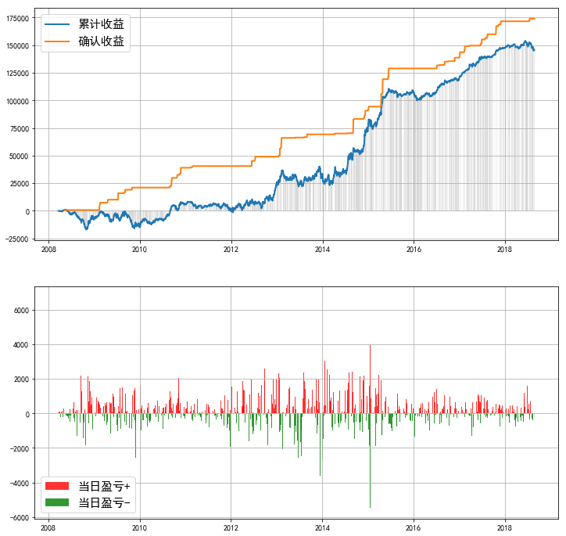

备注
000651.SZ | 数据库中价格序列存在负值，回测可能不准确
600104.SH | 数据库中价格序列存在负值，回测可能不准确

